配置表规范
对话表规范
一个Sheet对应一幕
序号 | 角色名 | 内容 | 备注（对话结束之后做什么）
number | character | content | note

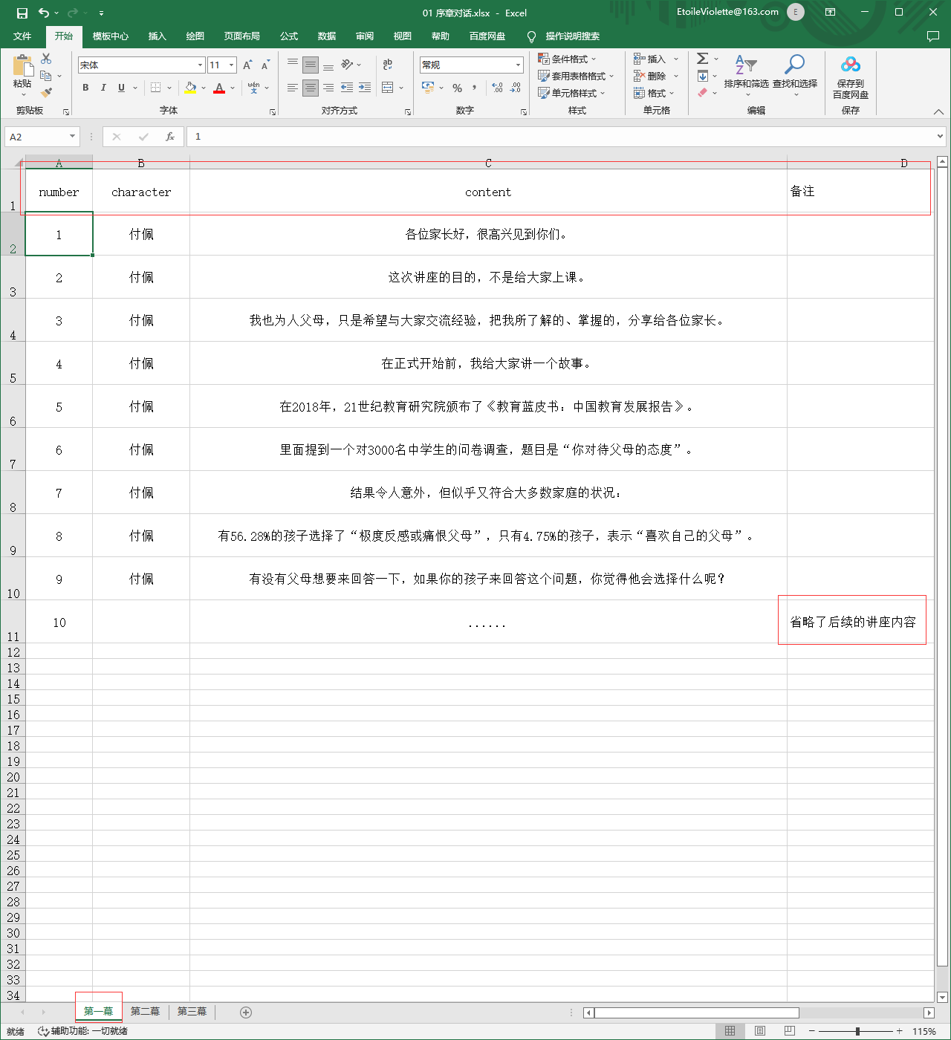

只在最后一句话结束才能做些什么，不然的话分2个sheet

ScriptableObject规范
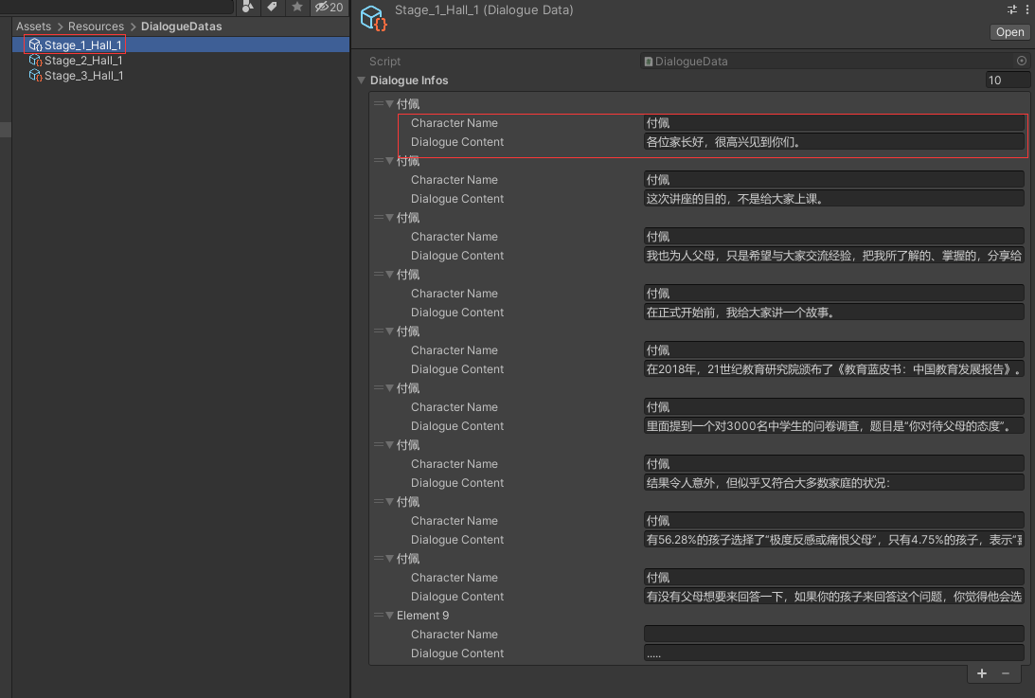
目前手动制作资源，后续走自动读表
DialogueData命名 | Stage_幕序号_场景名_对话出现的顺序 | eg:Stage_1_Hall_1

